Checklist
 |  | DEFINICION DEL DOD | VALOR
EPICA O - Implementación hambiente desarrollo y producción | HU01 Implem. Sistema Reservas | Todas las Pruebas Unitarias y funcionales son correctas | 2 | ARTEFACTO 1-Implementación Hambiente de Desarrollo y Producción |  | Valor 0 | Valor 1 | Valor 2 | Valor 3
 |  | El código fuente está documentado y versionado | 0 | HU01 - Implem. Sistema Reservas | 33% | Nunca | A veces | Frecuentemente | Siempre
 |  | Actualizada últimas versión funcional con cambios aplicados | 2 | HU08 - Vista de Habitaciones | 42% | 0 | 1 | 2 | 3
 |  | Pruebas en dispositivos y/o Navegadores cumplida | 0 | HU09 - Implem. Sistema de resgistro | 33%
 | HU08 Vista de Habitaciones | Todas las Pruebas Unitarias y funcionales son correctas | 2 | TOTAL | 36%
 |  | El código fuente está documentado y versionado | 0
 |  | Actualizada últimas versión funcional con cambios aplicados | 3
 |  | Pruebas en dispositivos y/o Navegadores cumplida | 0 | ARTEFACTO 2 - EPICA 2- Gestión de Reservas de Habitaciones
 | HU09 Implem. Sistema de resgistro | Todas las Pruebas Unitarias y funcionales son correctas | 0 | HU03- Implem. Formulario de Reserva | 25%
 |  | El código fuente está documentado y versionado | 0 | HU04 - Implem. Sistema de Pagos | 0%
 |  | Actualizada últimas versión funcional con cambios aplicados | 2 | HU06 - Implem. Cambio de Idioma | 0%
 |  | Pruebas en dispositivos y/o Navegadores cumplida | 2 | HU10 - Implem. Formulario Inicio Sesión | 0%
EPICA 1 - Gestión de Reservas de Habitaciones | HU03 Implem. Formulario de Reserva | Todas las Pruebas Unitarias y funcionales son correctas | 1 | HU11 - Implem. Vista de Reservas | 0%
 |  | El código fuente está documentado y versionado | 0 | TOTAL | 36%
 |  | Actualizada últimas versión funcional con cambios aplicados | 2
 |  | Pruebas en dispositivos y/o Navegadores cumplida | 0
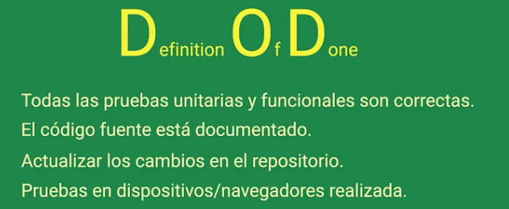
 | HU04 Implem. Sistema de Pagos | Todas las Pruebas Unitarias y funcionales son correctas | 0
 |  | El código fuente está documentado y versionado | 0
 |  | Actualizada últimas versión funcional con cambios aplicados | 0
 |  | Pruebas en dispositivos y/o Navegadores cumplida | 0
 | HU06 Implem. Cambio de Idioma | Todas las Pruebas Unitarias y funcionales son correctas | 0
 |  | El código fuente está documentado y versionado | 0
 |  | Actualizada últimas versión funcional con cambios aplicados | 0
 |  | Pruebas en dispositivos y/o Navegadores cumplida | 0
 | HU10 Implem. Formulario Inicio Sesión | Todas las Pruebas Unitarias y funcionales son correctas | 0
 |  | El código fuente está documentado y versionado | 0
 |  | Actualizada últimas versión funcional con cambios aplicados | 0
 |  | Pruebas en dispositivos y/o Navegadores cumplida | 0
 | HU11 Implem. Vista de Reservas | Todas las Pruebas Unitarias y funcionales son correctas | 0
 |  | El código fuente está documentado y versionado | 0
 |  | Actualizada últimas versión funcional con cambios aplicados | 0
 |  | Pruebas en dispositivos y/o Navegadores cumplida | 0

Resultados
Porcentaje de Scrum
 | 36%

HU01 - Implem. Sistema Reservas | 33%
HU08 - Vista de Habitaciones | 42%
HU09 - Implem. Sistema de resgistro | 33%
Componentes v/s Artefactos v/s

